收入分布
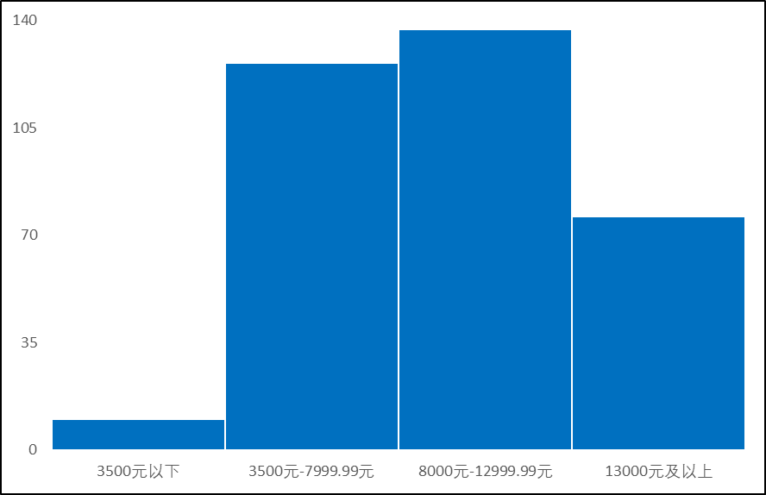
收入分组 | 人数 | 比例
3500元以下 | 10 | 3%
3500元-7999.99元 | 126 | 36%
8000元-12999.99元 | 137 | 39%
13000元及以上 | 76 | 22%

在A6:G25单元格区域中，参照上图创建簇状柱形图，比较每个收入分组的人数，并进行以下设置：
① 调整柱形填充颜色为标准蓝色，边框为“白色,背景1”。
② 系列间隙宽度（分类间距）为0%。
③ 垂直轴和水平轴都不显示线条和刻度，垂直轴边界在0-140之间，刻度单位为35。

各年龄段人数
 | 男顾客人数 | 女顾客人数
30岁以下 | 2 | 1
30-34岁 | 1 | 4
35-39岁 | 1 | 0
40-44岁 | 8 | 9
45-49岁 | 14 | 10
50-54岁 | 15 | 2
55-59岁 | 11 | 6
60-64岁 | 4 | 1
65-69岁 | 4 | 1
70-74岁 | 3 | 2
75岁及以上 | 0 | 1

按年龄和性别
根据上方“按年龄和性别”中的数据创建图表，显示各年龄段不同性别的顾客人数，
并将图表移动到名为“各年龄段人数”的新的图表工作表中，参照下图的效果，
修改图表的元素，要求不显示垂直轴线条，不显示水平轴刻度线以及网格线，
图例位于图表底部，系列线使用短划线样式，图表色彩使用单色区域中的第5种，
图表标题为嵌入图表的文本框、与图表顶端对齐、水平方向与图表等宽、文字垂直方向中部对齐。
年龄段 | 男顾客人数 | 女顾客人数 | 顾客总人数
30岁以下 | 2 | 1 | 3
30-34岁 | 1 | 4 | 5
35-39岁 | 1 | 0 | 1
40-44岁 | 8 | 9 | 17
45-49岁 | 14 | 10 | 24
50-54岁 | 15 | 2 | 17
55-59岁 | 11 | 6 | 17
60-64岁 | 4 | 1 | 5
65-69岁 | 4 | 1 | 5
70-74岁 | 3 | 2 | 5
75岁及以上 | 0 | 1 | 1
合计 | 63 | 37 | 100

产品类别分析
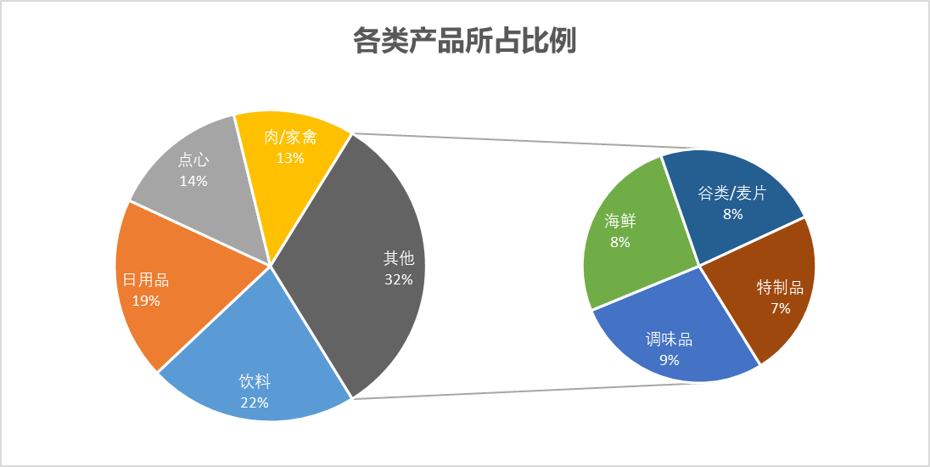
各类产品所占比例
产品类别 | 销售额
饮料 | ¥126,706.98
日用品 | ¥110,183.28
点心 | ¥83,242.09
肉/家禽 | ¥73,216.65
调味品 | ¥51,984.63
海鲜 | ¥48,789.86
谷类/麦片 | ¥44,120.68
特制品 | ¥43,525.39
在单元格区域D1:L17中创建复合饼图
并根据下图所示设置
图表标题、绘图区、数据标签的内容及格式。

成本分析
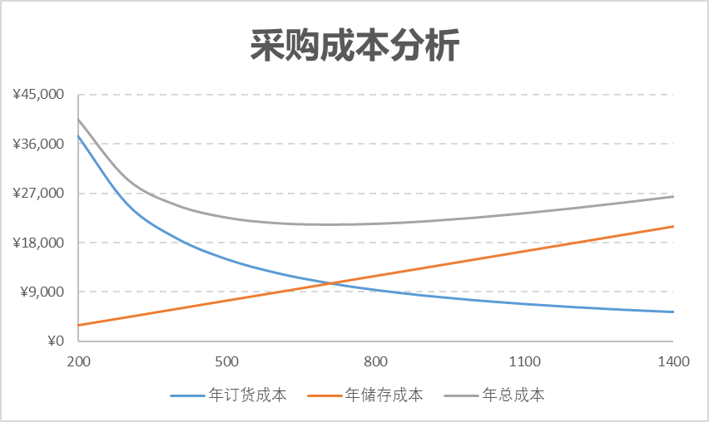
采购成本分析
年需求量（单位：个） | 15000 | 订货量 | 年订货成本 | 年储存成本 | 年总成本
单次订货成本（单位：元） | 500 | 200 | ¥37,500 | ¥3,000 | ¥40,500
单位年储存成本（单位：元） | 30 | 300 | ¥25,000 | ¥4,500 | ¥29,500
 | 400 | 400 | ¥18,750 | ¥6,000 | ¥24,750
 |  | 500 | ¥15,000 | ¥7,500 | ¥22,500
 |  | 600 | ¥12,500 | ¥9,000 | ¥21,500
根据E2:H15中的数据，在单元格区域J2:Q18中创建图表，图表类型为“带平滑线的散点图”，并根据下图中所示的效果设置图表的标题内容、图例位置、网格线样式、垂直轴和水平轴的大小值、刻度单位和刻度线。
 |  | 700 | ¥10,714 | ¥10,500 | ¥21,214
 |  | 800 | ¥9,375 | ¥12,000 | ¥21,375
 |  | 900 | ¥8,333 | ¥13,500 | ¥21,833
 |  | 1000 | ¥7,500 | ¥15,000 | ¥22,500
 |  | 1100 | ¥6,818 | ¥16,500 | ¥23,318
 |  | 1200 | ¥6,250 | ¥18,000 | ¥24,250
 |  | 1300 | ¥5,769 | ¥19,500 | ¥25,269
 |  | 1400 | ¥5,357 | ¥21,000 | ¥26,357

分析图表
面试人员结构分析
 | 女性人数 | 男性人数 | 其中：女性所占比例
国家发展和改革委员会 | 73 | 112 | 39.459%
教育部 | 52 | 41 | 55.914%
科学技术部 | 3 | 14 | 17.647%
工业和信息化部 | 47 | 88 | 34.815%
公安部 | 45 | 81 | 35.714%
民政部 | 6 | 10 | 37.500%
司法部 | 10 | 57 | 14.925%
财政部 | 16 | 78 | 17.021%
人力资源社会保障部 | 21 | 86 | 19.626%
环境保护部 | 0 | 5 | 0.000%
交通运输部 | 5 | 12 | 29.412%
水利部 | 3 | 32 | 8.571%
农业部 | 21 | 90 | 18.919%
商务部 | 18 | 277 | 6.102%
国家税务总局 | 10 | 33 | 23.256%
国家新闻出版广电总局 | 15 | 53 | 22.059%
国家食品药品监督管理总局 | 5 | 18 | 21.739%
国家知识产权局 | 7 | 283 | 2.414%
国家旅游局 | 2 | 9 | 18.182%
国家外汇管理局 | 8 | 28 | 22.222%

统计分析
以此表为数据源，并按照下图所示和如下要求创建并设置图表：
① 图表标题与数据上方第1行中的标题内容一致，并可同步变化。
② 适当改变图表样式；设置数据系列的格式，并设置特定的数据系列数据标记为内置“菱形”，大小为10。
③ 调整图例的位置。
④ 坐标轴设置应与下图所示相同。
⑤ 将图表以独立方式嵌入到新工作表“分析图表”中，令其不可移动。
面试人员结构分析

部门代码 | 报考部门 | 女性人数 | 男性人数 | 合计面试总人数 | 其中：女性所占比例 | 笔试最低分数线
104 | 国家发展和改革委员会 | 73 | 112 | 185 | 39.459% | 110.000
106 | 教育部 | 52 | 41 | 93 | 55.914% | 110.250
107 | 科学技术部 | 3 | 14 | 17 | 17.647% | 117.750
108 | 工业和信息化部 | 47 | 88 | 135 | 34.815% | 110.000
110 | 公安部 | 45 | 81 | 126 | 35.714% | 110.250
113 | 民政部 | 6 | 10 | 16 | 37.500% | 111.000
114 | 司法部 | 10 | 57 | 67 | 14.925% | 110.000
115 | 财政部 | 16 | 78 | 94 | 17.021% | 111.250
116 | 人力资源社会保障部 | 21 | 86 | 107 | 19.626% | 110.500
118 | 环境保护部 | 0 | 5 | 5 | 0.000% | 114.500
121 | 交通运输部 | 5 | 12 | 17 | 29.412% | 112.750
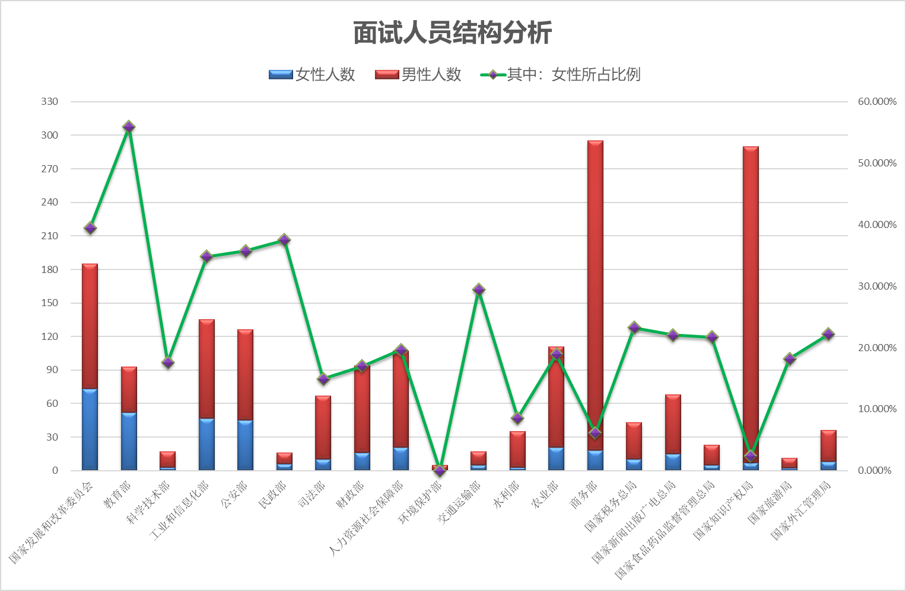
123 | 水利部 | 3 | 32 | 35 | 8.571% | 111.500
124 | 农业部 | 21 | 90 | 111 | 18.919% | 110.500
125 | 商务部 | 18 | 277 | 295 | 6.102% | 58.000
132 | 国家税务总局 | 10 | 33 | 43 | 23.256% | 110.000
139 | 国家新闻出版广电总局 | 15 | 53 | 68 | 22.059% | 110.500
142 | 国家食品药品监督管理总局 | 5 | 18 | 23 | 21.739% | 110.000
143 | 国家知识产权局 | 7 | 283 | 290 | 2.414% | 110.000
144 | 国家旅游局 | 2 | 9 | 11 | 18.182% | 110.000
175 | 国家外汇管理局 | 8 | 28 | 36 | 22.222% | 110.250

 |  |  |  |  |  | 2023-07-27

销售评估
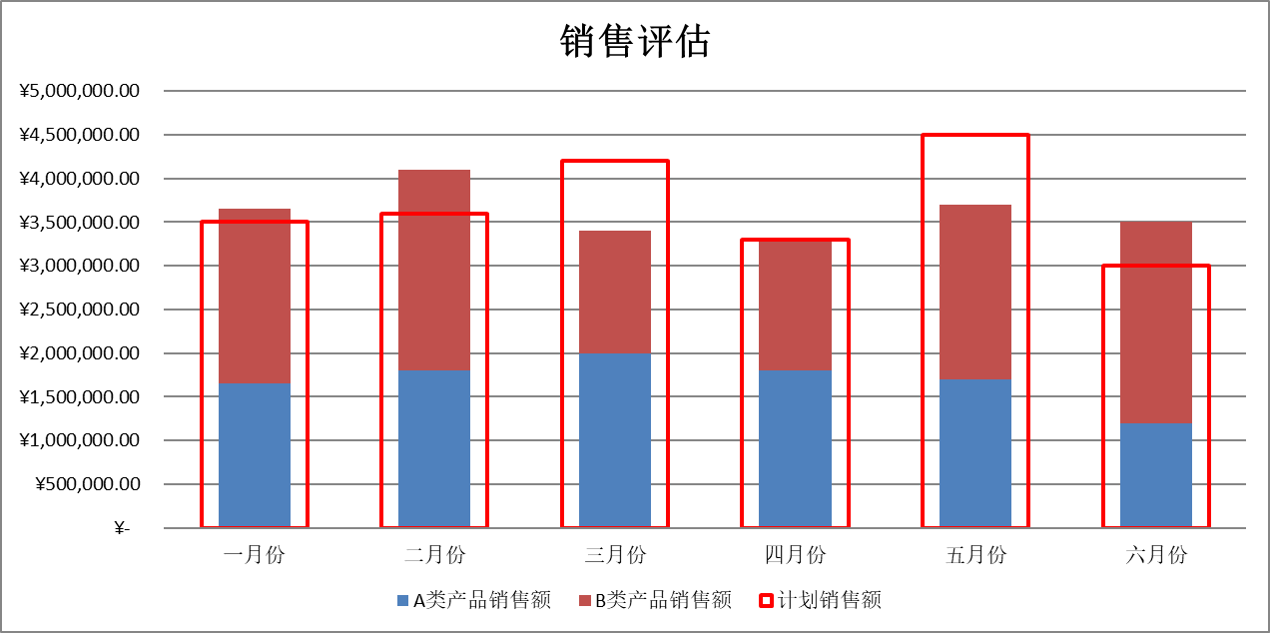
Contoso公司上半年销售评估
 | 一月份 | 二月份 | 三月份 | 四月份 | 五月份 | 六月份
A类产品销售额 | ¥1,650,000.00 | ¥1,800,000.00 | ¥2,000,000.00 | ¥1,800,000.00 | ¥1,700,000.00 | ¥1,200,000.00
B类产品销售额 | ¥2,000,000.00 | ¥2,300,000.00 | ¥1,400,000.00 | ¥1,500,000.00 | ¥2,000,000.00 | ¥2,300,000.00
计划销售额 | ¥3,500,000.00 | ¥3,600,000.00 | ¥4,200,000.00 | ¥3,300,000.00 | ¥4,500,000.00 | ¥3,000,000.00
以此表中的数据为数据源，按照下图所示，从A11开始创建图表，借助此图表可以清晰反映每月“A类产品销售额”和“B类产品销售额”之和，与“计划销售额”的对比情况。

销售评估

